Blad1
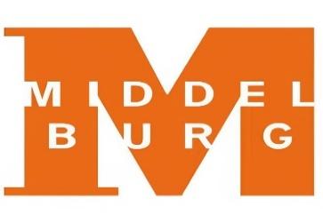

 | AANGIFTEFORMULIER TOERISTENBELASTING GEMEENTE Middelburg 2023

Belastingjaar | :2023
Datum uitreiking | : 13 december 2023
Indienen vóór | : 15 januari 2024
Aangiftebiljetnummer
Subjectnummer

Naam
Straat
woonplaats
Telefoonnummer
E-mail adres

Het adres waar de overnachtingen plaatsvinden:
Accommodatie type

Aangifte 2022 per overnachtingsmogelijkheid:
 | Aantal overnachtingen | Bedrag
Hotels, motels, pensions, zomerwoningen, appartementen, groepsaccommodatie, kamerverhuur e.d.:
Object 1:
Overnachtingen(aantal personen x aantal nachten) |  | € 0.00
Object 2:
Overnachtingen(aantal personen x aantal nachten) |  | € 0.00
Object 3:
Overnachtingen(aantal personen x aantal nachten) |  | € 0.00
Totaal aantal overnachtingen | 0.00 | € 0.00

Opmerkingen

Aldus naar waarheid ingevuld en ondertekend te

Datum: | Handtekening:

Dit formulier dient vóór 15 januari 2024 te worden teruggezonden aan Samenwerking Belastingen Walcheren en Schouwen-Duiveland , Antwoordnummer 73, 4330 VB Middelburg.
Of via de mail naar aangiftetoeristenbelasting@Middelburg.nl
Het niet doen van aangifte of het bewust onjuist invullen van een aangifteformulier kan leiden tot een verzuim of vergrijpboete.

